关系图
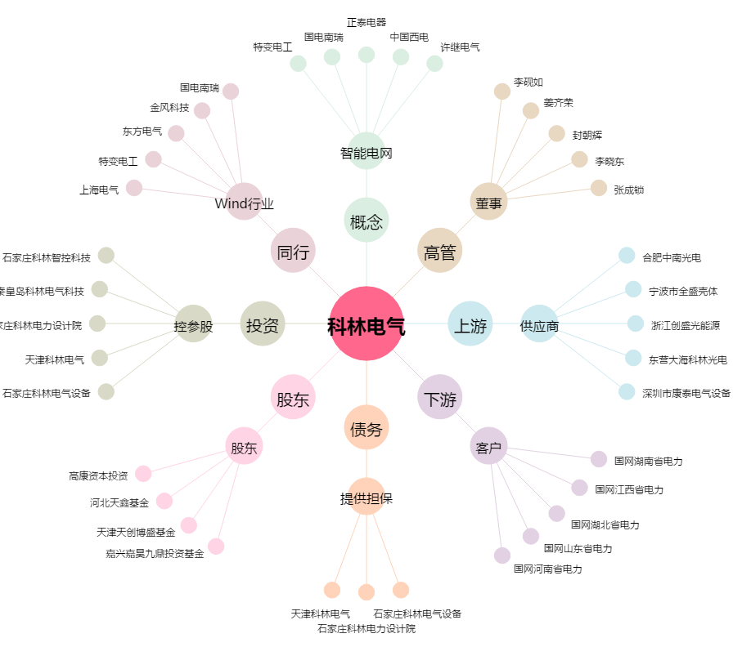
科林电气[603050.SH] - 关系概览图

